手順
S3バケット追加、更新、削除手順書

【作業概要説明】
本手順はS3追加、更新、削除を実施する手順である。

【操作対象】
AWS S3コンソール

【操作担当者】
ISIDサービスデスク担当者

【作業端末】
本番・研修・開発環境：AWSコンソール管理端末

番号 | 操作項目 | 操作方法 | 確認方法 | チェック | 開始時間 | 終了時間 | 作業担当者 | 作業確認者 | 備考
1 | 端末ログイン | ■本番・研修・開発環境 AWSコンソール管理端末→AWSコンソール ＃作業用のロールはAWS管理コンソールの「保守運用用アカウント」を利用する。 | 左記ログインにおいてエラーが発生しないこと。 | □
2 | AWSコンソールからS3バケット画面を開く | AWSコンソール検索窓に「S3」と入力し、S3バケット画面を開く。 バケット追加の場合：項番3,4を参照 バケット更新の場合：項番5,6を参照 バケット削除の場合：項番7,8を参照 | - | □
3 | S3バケット追加-1 | 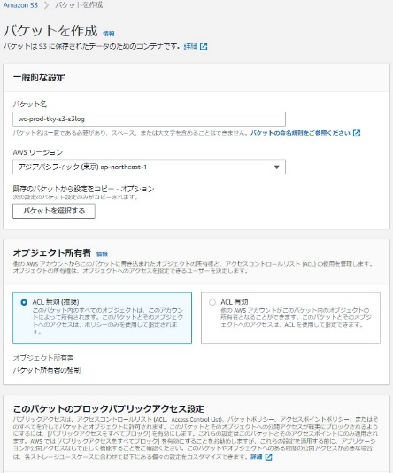 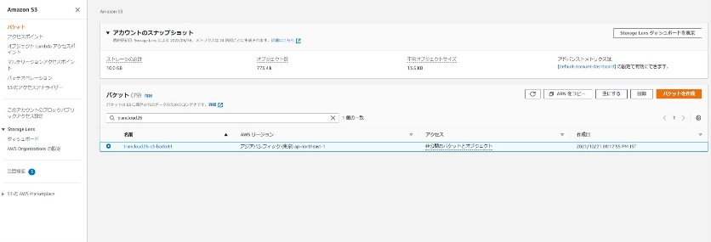 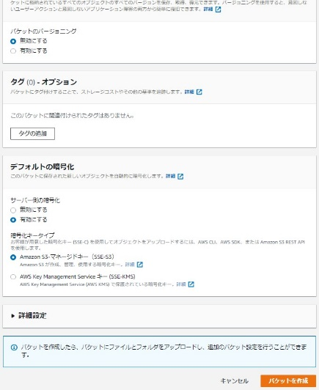 バケットを作成ボタンを押す。 追加するバケットの設定情報を、バケットを作成画面で入力し、バケットを作成ボタンを押す。 | - | □
4 | S3バケット追加-2 | バケットが作成される。 | 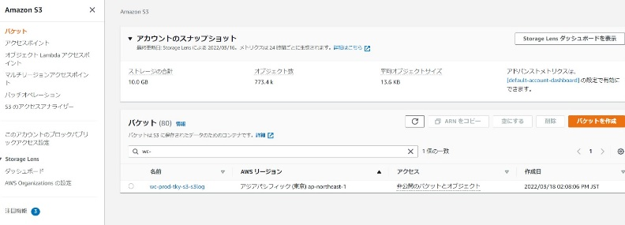 バケット画面から対象のバケットが作成されていることを確認する。 | □
5 | S3バケット変更-1 | 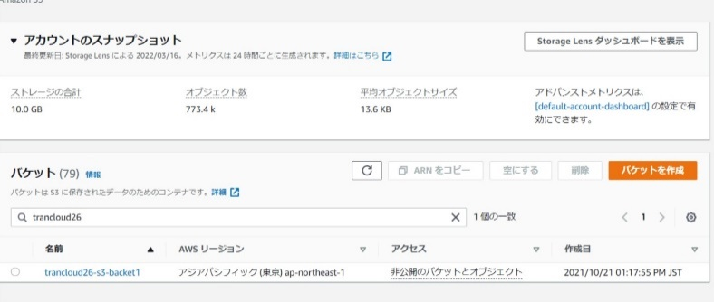 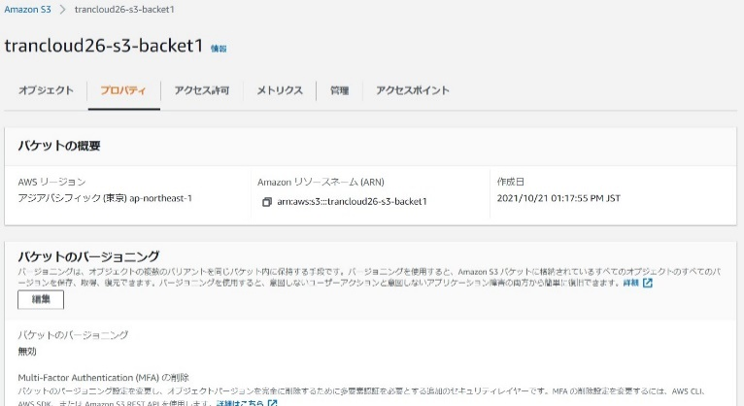 設定を変更するS3バケットの名前をクリックする。 変更する項目のメニュータブを選択する。本例ではプロパティ内の暗号化設定を有効化に変更する | - | □
6 | S3バケット変更-2 | 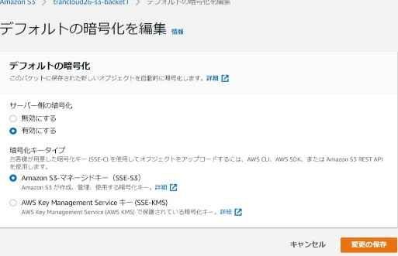 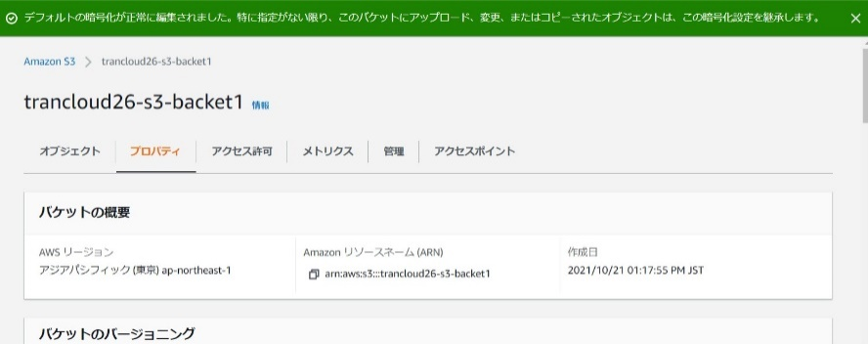 デフォルトの暗号化の編集ボタンを押す。 設定を変更し、変更の保存ボタンを押す。 S3バケットの設定が変更される。 | 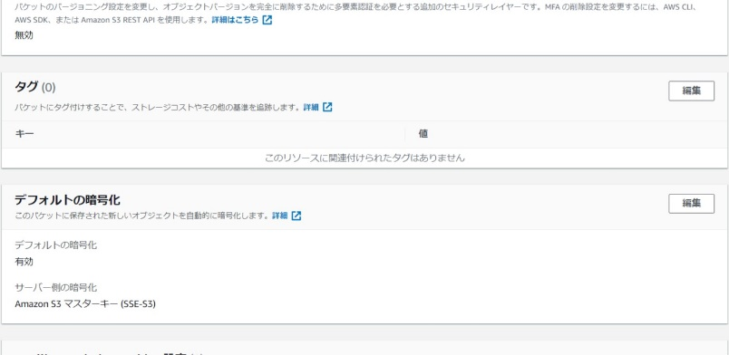 対象バケットのメニュータブから変更した項目の設定が変更されていることを確認する。 | □
7 | S3バケット削除-1 | 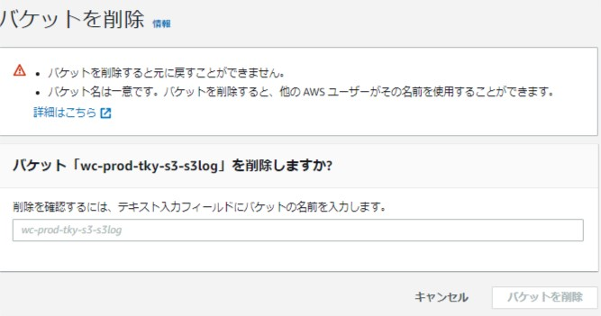 ※削除対象のバケット内にファイルが格納されていると削除処理が失敗するため、事前にバケット内のファイルは削除してから当手順を実施すること。 削除するバケットにチェックを入れ、削除ボタンを押す。 バケット削除の画面が表示されるので、入力ボックスに削除するバケット名を入力し、バケットを削除ボタンを押す。 | - | □
8 | S3バケット削除-2 | バケットが削除される。 | 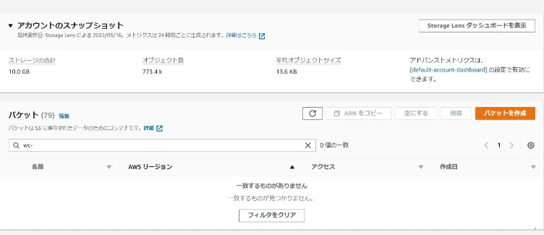 バケット画面から対象のバケットが削除されたことを確認する。 | □
9 | AWSコンソールの終了 端末ログオフ | ブラウザを閉じてAWSコンソールを終了し、各環境ごと以下の手順を実施する。 ■本番・研修・開発環境 AWSコンソール管理端末からログオフを実施する。 | AWSコンソールの終了および、AWSコンソール管理端末からのログオフを確認する。 | □

